地图
车企 | 车系 | 渠道号 | 事件ID | 事件描述 | 埋点项说明 | attach信息 | 事件类型 | 适用app版本 | type类型 | 是否核心事件 | 状态 | 生效时时间 | 操作 | VIN | 测试时间 | device-Id | 本地-ID | 本地-attach | BI-id | BI-attach | 最终结果 | 备注
福特 | fordS650（Phase4） | 1006029003 | 31700010 | 点击加油站 | 周边搜发起（区分不同类别）-触摸OR语音 |  | 交互 | 1 | {"0":"语音","1":"触屏"} | 否 | 审核通过 | 2022-07-05 20:14:52 |  | 1FMCU0H65MUA64104 | 18:05:00 | 92dcb22f | pass | fail | pass | fail | fail | { "extParams": "CLICK" }
福特 | fordS650（Phase4） | 1006029003 | 31700026 | 点击专业导航 | 手动触控发起导航（专业导航按钮点击） |  | 交互 | 1 | {"1":"点击"} | 否 | 审核通过 | 2022-07-05 20:14:52 |  | 1FMCU0H65MUA64104 | 18:14:55 | 92dcb22f | pass | fail | pass | fail | fail | { "EstimatedTime": 2957, "startPoint": "我的位置", "RouteIndex": 0, "RouteLable": "少等灯", "EstimatedDistance": 40400 }
福特 | fordS650（Phase4） | 1006029003 | 31700058 | 启动时播报模式 | NA |  | 交互 | 1 | {"1":"点击"} | 否 | 审核通过 | 2022-07-05 20:14:52 |  | 1FMCU0H65MUA64104 | 18:55:32 | 92dcb22f | pass | fail | pass | fail | fail | { "tts_mode": "detailed" }
福特 | fordS650（Phase4） | 1006029003 | 31700062 | 启动时的语音包模式 | 每个语音包id每天的使用（启动时统计一次、切换时统计一次）-触摸 |  | 交互 | 1 | {"1":"点击"} | 否 | 审核通过 | 2022-07-05 20:14:52 |  | 1FMCU0H65MUA64104 | 18:55:32 | 92dcb22f | pass | fail | pass | fail | fail | { "voice_mode": "normal" }
福特 | fordS650（Phase4） | 1006029003 | 31700105 | 收藏夹中选中poi | 用户在收藏夹中点击任意poi-触摸 |  | 交互 | 1 | {"1":"点击"} | 否 | 审核通过 | 2022-07-05 20:14:52 |  | 1FMCU0H65MUA64104 | 19:04:10 | 92dcb22f | pass | fail | pass | fail | fail | { "favoriteItem": "广东省深圳市南山区学府路85-12号软件产业基地1栋2楼平安银行(深圳科技园支行)" }
福特 | fordS650（Phase4） | 1006029003 | 31700106 | 历史记录中选中poi | 用户在历史记录中点击任意poi-触摸 |  | 交互 | 1 | {"1":"点击"} | 否 | 审核通过 | 2022-07-05 20:14:52 |  | 1FMCU0H65MUA64104 | 19:04:10 | 92dcb22f | pass | fail | pass | fail | fail | { "historyAddress": "深圳市-光明区-西田路西田公园" }
福特 | fordS650（Phase4） | 1006029003 | 31700108 | 算路添加途经点 | 算路页面添加途经点，并记录途经点名称 |  | 系统 | 1 | {"5":"系统后台"} | 否 | 审核通过 | 2022-07-05 20:14:52 |  | 1FMCU0H65MUA64104 | 19:05:27 | 92dcb22f | pass | fail | pass | fail | fail | { "firstViaPoint": "上山·Shan's..." }
福特 | fordS650（Phase4） | 1006029003 | 31700110 | 导航中限行按钮点击 | 用户在导航中点击限行规避按钮-触摸 |  | 交互 | 1 | {"1":"点击"} | 否 | 审核通过 | 2022-07-05 20:14:52 |  | 1FMCU0H65MUA64104 | 19:05:48 | 92dcb22f | pass | fail | pass | fail | fail | { "carPlateLimitStatus": "open" }
福特 | fordS650（Phase4） | 1006029003 | 31700111 | 设置车标 | 用户成功更改车标-触摸 |  | 交互 | 1 | {"1":"点击"} | 否 | 审核通过 | 2022-07-05 20:14:52 |  | 1FMCU0H65MUA64104 | 19:06:40 | 92dcb22f | pass | fail | pass | fail | fail | { "carLogoType": "speedCarLogo" }
福特 | fordS650（Phase4） | 1006029003 | 31700113 | 设置poi为家 | 用户设置某poi为家-触摸 |  | 交互 | 1 | {"1":"点击"} | 否 | 审核通过 | 2022-07-05 20:14:52 |  | 1FMCU0H65MUA64104 | 19:07:23 | 92dcb22f | pass | fail | pass | fail | fail | { "homeAddress": "深惠城际" }
福特 | fordS650（Phase4） | 1006029003 | 31700114 | 设置poi为公司 | 用户设置某poi为公司-触摸 |  | 交互 | 1 | {"1":"点击"} | 否 | 审核通过 | 2022-07-05 20:14:52 |  | 1FMCU0H65MUA64104 | 19:07:58 | 92dcb22f | pass | fail | pass | fail | fail | { "homeAddress": "深圳市南山区海斯路与海天一路交叉路口西侧百度国际大厦东塔楼(高新区联合总部大厦西南侧约50米)" }
福特 | fordS650（Phase4） | 1006029003 | 31700115 | 收藏/取消收藏 | 用户收藏/取消收藏某poi-触摸 | isCollectStatus|enum|{"collected":"收藏","disCollected":"取消收藏"}|收藏状态|必填 | 交互 | 1 | {"1":"点击"} | 否 | 审核通过 | 2022-07-05 20:14:52 |  | 1FMCU0H65MUA64104 | 19:08:22 | 92dcb22f | pass | fail | pass | fail | fail | { "isCollectStatus": "collected", "collectAddr": "深圳市南山区海斯路与海天一路交叉路口西侧百度国际大厦东塔楼(高新区联合总部大厦西南侧约50米)百度国际大厦-东塔楼" }
福特 | fordS650（Phase4） | 1006029003 | NAV200003 | 地图搜索_一般搜索结果列表触控选择POI | 客户在POI结果列表中选择某个POI，记录选择列表中的第几个，记录选中的POI详情。 | searchResultItem|string|searchResultItem|必填 searchId|string|searchId|必填 isHitNavBtn|string|isHitNavBtn|必填 | 交互 | 1 | {"1":"点击"} | 否 | 审核通过 | 2022-07-05 20:15:02 |  | 1FMCU0H65MUA64104 | 19:11:15 | 92dcb22f | pass | fail | pass | fail | fail | { "isHitNavBtn": true, "searchId": "7982e574667463662bd7ab24", "searchResultItem": "<s_0>西</s_0>田公园", "screen_source": "0" }
福特 | fordS650（Phase4） | 1006029003 | NAV200009 | 地图搜索_搜索面板历史列表点击POI | NA | historyItem|string|historyItem|必填 isHitNavBtn|string|isHitNavBtn|必填 | 交互 | 1 | {"1":"点击"} | 否 | 审核通过 | 2022-07-05 20:15:02 |  | 1FMCU0H65MUA64104 | 19:13:42 | 92dcb22f | pass | fail | pass | fail | fail | "historyAddress": "广东<s_0>梧桐山</s_0>国家森林公园" }
福特 | fordS650（Phase4） | 1006029003 | NAV200012 | 开始导航 | 记录用户选择的路线1 {distance, estimate costTime} or 路线2 or 路线3； 记录 当前路径偏好设置 记录行程信息 {startPoint,wayPoint1,wayPoint2,wayPoint,endPoint} | RouteIndex|string|RouteIndex|必填 RouteLable|string|RouteLable|必填 EstimatedTime|string|EstimatedTime|必填 EstimatedDistance|string|EstimatedDistance|必填 startPoint|string|startPoint|必填 wayPoint1|string|wayPoint1|必填 wayPoint2|string|wayPoint2|必填 wayPoint3|string|wayPoint3|必填 endPoint|string|endPoint|必填 isAvoidLimit|string|isAvoidLimit|必填 | 交互 | 1 | {"0":"语音","1":"触屏"} | 否 | 审核通过 | 2022-07-05 20:15:02 |  | 1FMCU0H65MUA64104 | 19:14:54 | 92dcb22f | pass | pass | pass | fail | fail | bi平台验证不通过 | 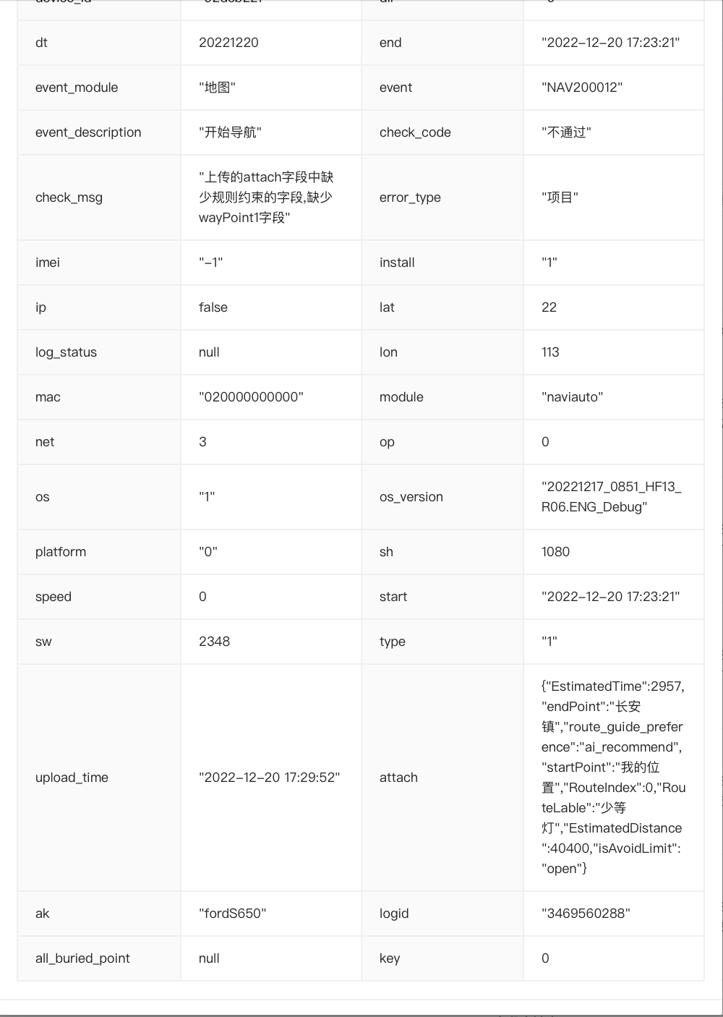
福特 | fordS650（Phase4） | 1006029003 | NAV200013 | 路径计算_重新算路 | 该事件只会发生在导航中，每次触发重新算路时，会记录具体原因。 | recalculate_reason|enum|{"modify_preference":"修改偏好","add_via_point":"添加途经点","remove_via_point":"删除途经点","yaw":"偏航","bridge_switch":"桥上下切换","main_assiant_switch":"主辅路切换","switch_route":"路线切换","refresh_route":"刷新路线"}|重新算路原因 route_guide_preference|必填 | 交互 | 1 | {"1":"点击"} | 否 | 审核通过 | 2022-07-05 20:15:02 |  | 1FMCU0H65MUA64104 | 19:15:25 | 92dcb22f | pass | fail | pass | fail | fail | { "recalculate_reason": "main_assiant_switch", "modify_preference": "no_modify", "main_assiant_switch": "main_switch" }
福特 | fordS650（Phase4） | 1006029003 | NAV200016 | POI_详卡页面_周边搜索按钮 | POI周边搜 |  | 交互 | 1 | {"1":"点击"} | 否 | 审核通过 | 2022-07-05 20:15:02 |  | 1FMCU0H65MUA64104 | 19:17:58 | 92dcb22f | pass | fail | pass | fail | fail | { "search_key": "酒店" }
福特 | fordS650（Phase4） | 1006029003 | 31700123 | 路径计算_重新导航_确定按钮 | 用户点击继续上次导航，并记录导航起/终点-触摸 | naviStartPoint|string|naviStartPoint|必填 naviEndPoint|string|naviEndPoint|必填 | 交互 | 1 | {"1":"点击"} | 否 | 审核通过 | 2022-07-05 20:15:02 |  | 1FMCU0H65MUA64104 | 19:18:50 | 92dcb22f | pass | pass | pass | fail | fail | BI平台无attch信息
福特 | fordS650（Phase4） | 1006029003 | 31700130 | 自动开始导航 | NA |  | 系统 | 1 | {"5":"系统后台"} | 否 | 审核通过 | 2022-07-05 20:15:02 |  | 1FMCU0H65MUA64104 | 19:28:49 | 92dcb22f | pass | fail | pass | fail | fail | { "EstimatedTime": 2612, "endPoint": "西田公园", "route_guide_preference": "ai_recommend", "startPoint": "我的位置", "RouteIndex": 0, "RouteLable": "常规", "EstimatedDistance": 36900, "isAvoidLimit": "open" }
福特 | fordS650（Phase4） | 1006029003 | NAV10024 | 触发car to phone | NA |  | 交互 | 1 | {"2":"消息"} | 否 | 审核通过 | 2022-07-05 20:15:02 |  | 1FMCU0H65MUA64104 |  | 92dcb22f | fail | fail | fail | fail | fail | 无数据
福特 | fordS650（Phase4） | 1006029003 | NAV10027 | 车机发送坐标（位置推送） | 车机只能统计已发送 |  | 交互 | 1 | {"1":"点击"} | 否 | 审核通过 | 2022-07-05 20:15:02 |  | 1FMCU0H65MUA64104 |  | 92dcb22f | fail | fail | fail | fail | fail | 无数据
福特 | fordS650（Phase4） | 1006029003 | NAV10028 | car to phone成功发起导航 | 手机端发起导航无法统计， 车机只能统计已发送 |  | 其它 | 1 | {"5":"系统后台"} | 否 | 审核通过 | 2022-07-05 20:15:02 |  | 1FMCU0H65MUA64104 |  | 92dcb22f | fail | fail | fail | fail | fail | 无数据

